Баг-репорт 3
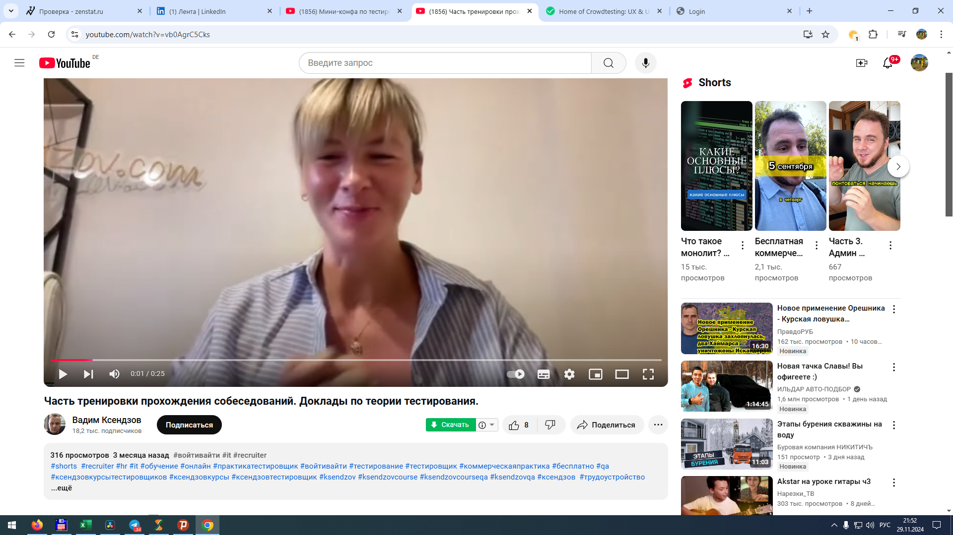
3 | Баг-репорт 3: |  | Проверка скачивания видео с YouTube
 | Шаги для воспроизведения:
1 | Откройте любое видео на youtube.com
2 | Нажмите зеленую кнопку "Скачать" под видео
 | Ожидаемый результат:
 | Закачивание пошло. Процесс отображается на UI
 | Фактический результат:
 | Ничего не происходит
 | Серьъезность: | Низкая
 | Приоритет: | Высокий
 | Приложение:

Баг-репорт 2
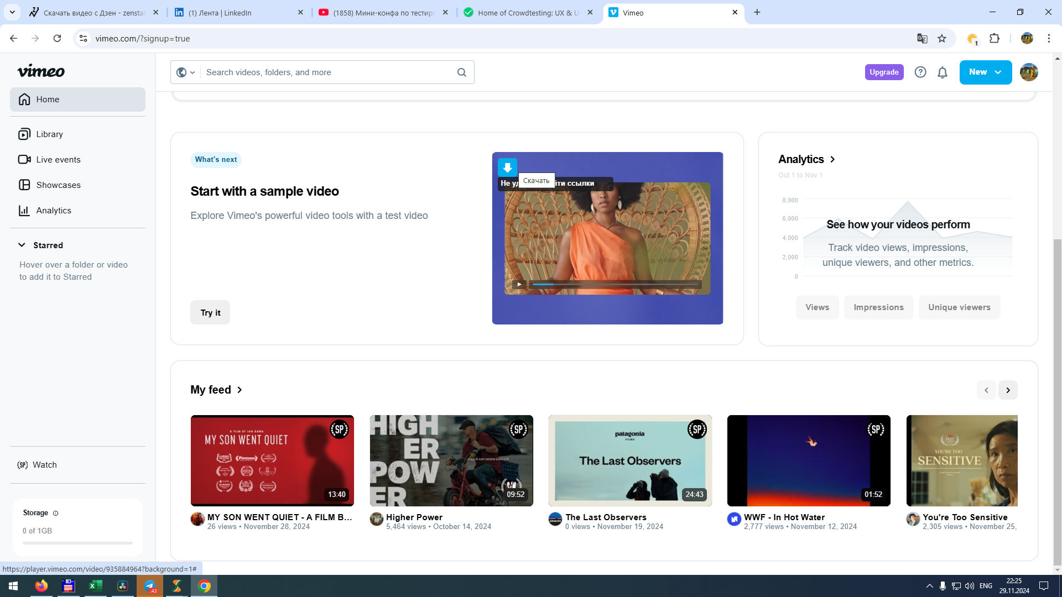
2 | Баг-репорт 2: |  | Проверка скачивания видео с Vimeo.com
 | Шаги для воспроизведения:
1 | Авторизуйтесь на Vimeo.com
2 | Откройте любое видео
3 | Нажмите зеленую кнопку "Скачать" под видео
 | Ожидаемый результат:
 | Закачивание пошло. Процесс отображается на UI
 | Фактический результат:
 | Появилась ошибка "Не удалось найти ссылки"
 | Серьъезность: | Низкая
 | Приоритет: | Высокий
 | Приложение:

Баг-репорт 1
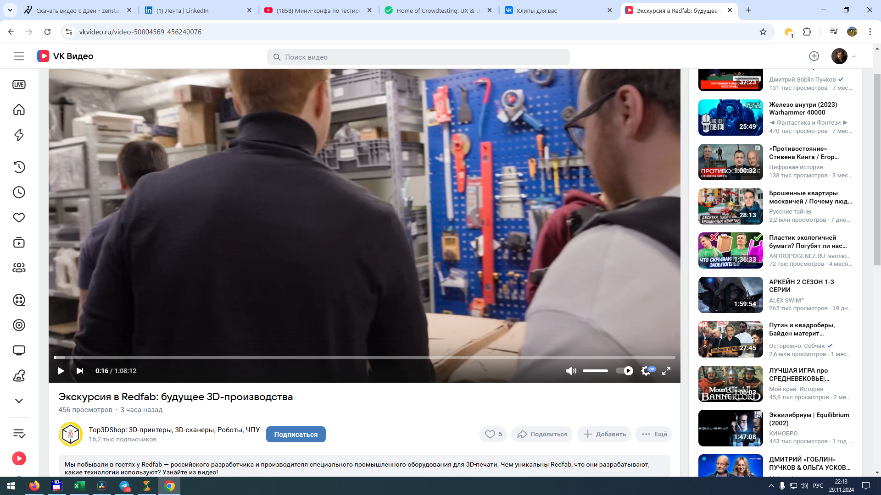
1 | Баг-репорт 1 |  | Проверка отображения кнопки "Скачать" на странице видео на vk.com
 | Шаги для воспроизведения:
1 | Авторизуйтесь на vk.com
2 | Откройте любое видео
3 | Найдите зеленую кнопку "Скачать" под видео
 | Ожидаемый результат:
 | Кнопка на UI присутствует
 | Фактический результат:
 | Енопка отсутствует
 | Серьъезность: | Низкая
 | Приоритет: | Высокий
 | Комментарий: | Возможно это связано с тем, что vk.com изменил фронтенд для выдачи ссылки на видео. Вместо vk.com теперь идет подмена адреса на vkvideo.com
 | Приложение:

